Hoja1
Excel Avanzado II - Power Pivot, Power Query y Power View
Lección 5: CREACIÓN DE PARÁMETROS EN CONSULTAS CON POWER QUERY Y POWER PIVOT, SIN USAR PROGRAMACIÓN

Actividad práctica
1- Suba las tablas tbl_SUCURSAL y tbl_EMPRESAS a Power Pivot y relaciónelas por las columnas ID_EMPRESAS e id_EMPRESAS.
2- Cree el informe de Tabla Dinámica de la imagen.

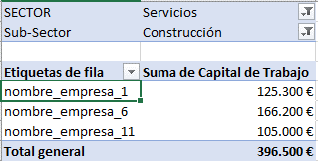
Imagen:

SECTOR | Servicios
Sub-Sector | Construcción

Etiquetas de fila | Suma de Capital de Trabajo
nombre_empresa_1 | 125300
nombre_empresa_11 | 105000
nombre_empresa_6 | 166200
Total general | 396500

